상품제안서
패션 무지 손수건 스카프 | 상품코드: S19232

 |  |  |  |  |  |  | 02-713-8555 | www.synergygift.co.kr
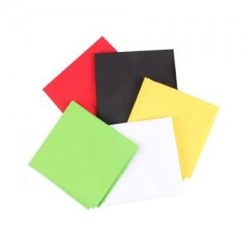

【상세/제작정보】 | <p>인쇄시 상품은 opp포장없이 벌크로 배송됩니다.</p>

【인쇄/포장옵션】 | 실크 / 벌크

【공급단가】 | 수량 | 1,000~ | 2,000~ | 3,000~ | 5,000~ | 10,000~
*VAT별도 | 단가 | 810원 | 780원 | 750원 | 720원 | 700원

【상품 URL】 | https://www.synergygift.co.kr:443/src/goods_detail.php?gdno=13035

